User Story 1
Title | Kayıt
Description | MoneyTracker mobil uygulamasının bir kullanıcısı olarak kayıt olabilmek istiyorum.
Criteria | 1. Kayıt formu üç alan içerir: kullanıcı adı, şifre, e-posta: username, password, email 2. Kullanıcı adı alanına en fazla 15 karakter girilebilir, özel karakterler ve rakamlar kabul edilir. 3. Şifre alanına en az 6 karakter girilebilir. 4. E-posta alanına yalnızca geçerli bir e-posta adresi girilebilir. 5. Formun herhangi bir alanına geçersiz bir değer girildiğinde, alan kırmızıyla vurgulanır ve doğrulama ipucu görüntülenir. 6. Başarılı bir kayıt işleminden sonra kullanıcı ana ekrana yönlendirilir.
Design | 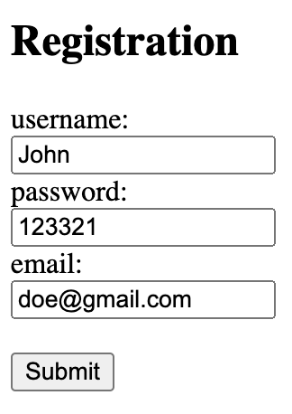

User Story 2
Title | Ana ekran
Description | MoneyTracker mobil uygulamasının bir kullanıcısı olarak, önemli bilgileri uygulamanın ana ekranında hemen görebilmek istiyorum.
Criteria | 1. Uygulamanın ana ekranı, kullanıcının toplam harcama ve gelir bilgilerini içerir. 2. Kullanıcı para birimi seçebilir. 3. Para birimi seçildiğinde, harcama ve gelir tutarlarının yanındaki para birimi simgesi değişir. 4. "Ekle" butonu ekranın altında bulunur ve harcama veya gelir eklemek için kullanılır. 5. Kullanıcı, toplam harcama veya gelir tutarına tıklayarak "Detaylar" ekranına geçebilir. 6. Ekranın üst kısmında harcama ve gelir grafiği görüntülenir.
Design | 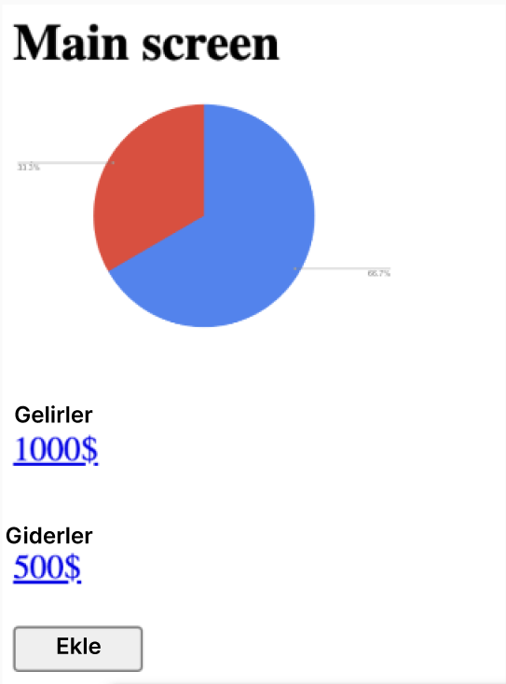

User Story 3
Title | Detaylar
Description | MoneyTracker mobil uygulamasının kullanıcısı olarak eklenen tüm gider ve gelirlerimin detaylarını görebilmek istiyorum.
Criteria | 1. Ana ekranda bir bağlantıya tıklayarak "Detaylar" ekranına geçilir. 2. "Detaylar" ekranında kullanıcı eklenen harcama ve gelirlerin listesini görür. 3. Kullanıcı, geri gitmek için geri ok işaretine tıklayabilir.
Design | 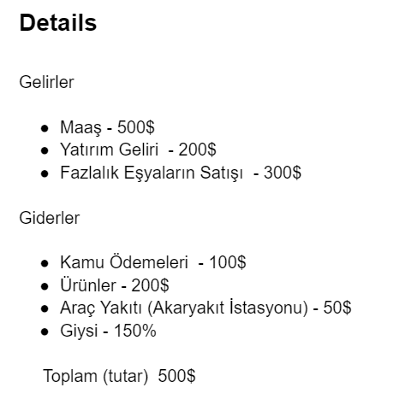

User Story 4
Title | Gelirlerin/Giderlerin eklenmesi için modal (açılır) pencere
Description | MoneyTracker mobil uygulamasının bir kullanıcısı olarak gelir/gider eklemek istiyorum.
Criteria | 1. Ana ekranda "Ekle" butonuna basıldığında, modal pencere açılır. 2. Kullanıcı, alanları doldurduktan sonra "Ekle" butonuna basabilir, bu durumda modal pencere kapanır ve kullanıcı ana ekranda gelirlerin/harcamaların değiştiğini görür. 3. Kullanıcı, sağ üst köşedeki kapatma butonuna tıklayarak modal pencereyi kapatabilir. 4. Kullanıcı, miktar ve kategori girebilir.
Design | 